基本
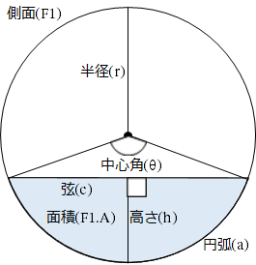
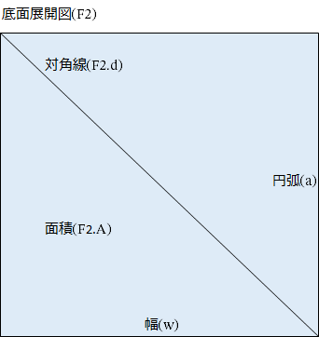
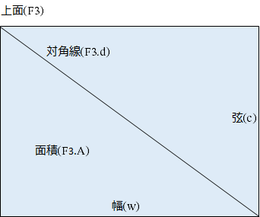
Copyright © 2020 黒い箱の中 All Rights Reserved.
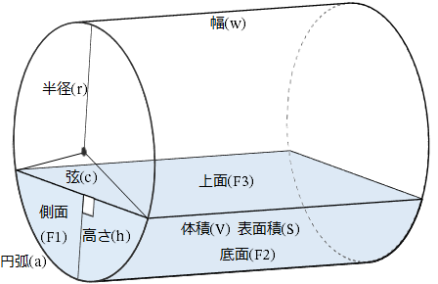

水平直円柱セグメント計算機
No. | メモ | 直円柱セグメント |  |  |  |  |  |  |  |  |  | 側面(F1) | 底面展開図(F2) |  | 上面(F3)
 |  | 半径(r) | 高さ(h) | 幅(w) | 中心角(θ) |  | 円弧(a) | 弦(c) | 表面積(S) | 体積(V) | 表面積:体積比 (S/V) | 面積(F1.A) | 面積(F2.A) | 対角線(F2.d) | 面積(F3.A) | 対角線(F3.d)
 |  |  |  |  | rad | 度
1 |  | 1.000 | 2.000 | 3.000 | 6.283 | 360.000 | 6.283 | 0.000 | 21.991 | 9.425 | 2.333 | 3.142 | 18.850 | 6.963 | 0.000 | 3.000
2 |  | 1.500 | 2.500 | 3.500 | 4.601 | 263.621 | 6.902 | 2.236 | 38.276 | 22.030 | 1.737 | 6.294 | 24.156 | 7.738 | 7.826 | 4.153
3 |  | 2.000 | 3.000 | 4.000 | 4.189 | 240.000 | 8.378 | 3.464 | 57.476 | 40.439 | 1.421 | 10.110 | 33.510 | 9.284 | 13.856 | 5.292
4 |  | 2.500 | 3.500 | 4.500 | 3.965 | 227.156 | 9.912 | 4.583 | 79.904 | 66.063 | 1.210 | 14.681 | 44.602 | 10.885 | 20.622 | 6.423
5 |  | 3.000 | 4.000 | 5.000 | 3.821 | 218.942 | 11.464 | 5.657 | 105.627 | 100.121 | 1.055 | 20.024 | 57.319 | 12.507 | 28.284 | 7.550
6 |  |  |  |  | #DIV/0! | #DIV/0! | #DIV/0! | 0.000 | #DIV/0! | #DIV/0! | #DIV/0! | #DIV/0! | #DIV/0! | #DIV/0! | 0.000 | 0.000
7 |  |  |  |  | #DIV/0! | #DIV/0! | #DIV/0! | 0.000 | #DIV/0! | #DIV/0! | #DIV/0! | #DIV/0! | #DIV/0! | #DIV/0! | 0.000 | 0.000
8 |  |  |  |  | #DIV/0! | #DIV/0! | #DIV/0! | 0.000 | #DIV/0! | #DIV/0! | #DIV/0! | #DIV/0! | #DIV/0! | #DIV/0! | 0.000 | 0.000
9 |  |  |  |  | #DIV/0! | #DIV/0! | #DIV/0! | 0.000 | #DIV/0! | #DIV/0! | #DIV/0! | #DIV/0! | #DIV/0! | #DIV/0! | 0.000 | 0.000
10 |  |  |  |  | #DIV/0! | #DIV/0! | #DIV/0! | 0.000 | #DIV/0! | #DIV/0! | #DIV/0! | #DIV/0! | #DIV/0! | #DIV/0! | 0.000 | 0.000

